R2.12月
 | めむろまるごと給食
 | 芽室で生産された 野菜や肉を みんなで食べよう！

 |  |  |  |  |  | 令和2年度 第7回目
芽室産食材の紹介 |  |  |  |  |  | 12月11日（金）小・中学校

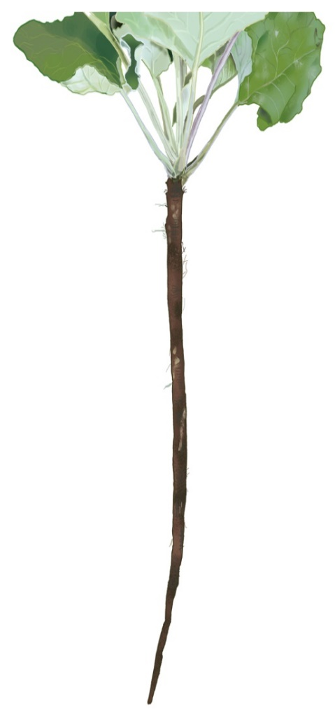
 |  | ～ 12月11日（金）のこんだて ～

 | 麦入りごはん

 | 牛乳

 | ちゃんこ鍋
ごぼう
にんじん
しいたけ

 | 豚肉の竜田揚げ
約80cm
～1m
ぶたにく

ごぼう

芽室町のごぼうの生産農家は約60戸です。4月中旬から5月下旬に種をまき、
種をまいた時期と生育状況を見ながら8月下旬から11月中旬に収穫しています。
収穫はチョッパーという機械で葉と茎をある程度切り落とした後に、ごぼう収穫
機で土の中に残っているごぼうの頭をはさみこんで抜きます。
年間約2,500トン収穫されていて、出荷先は北海道内だけでなく全国各地となっています。
芽室町産のごぼうの特長は生育期間を道外産より長くとっているため、やわらかく太いごぼうが取れる点です。
また、土壌の状態がよく、寒暖差が大きい芽室町で育ったごぼうは、特にごぼうの香りが強いといわれています。

食物繊維は野菜の中でも |  |  |  |  | ちゃんこ鍋とは？
トップクラスの「ごぼう」！ |  |  |  | 相撲部屋の力士が作るすべての料理を「ちゃんこ」と
ごぼうには食物繊維がたくさん含まれて |  |  |  | 言い、その中でも力士が作る鍋のことを「ちゃんこ鍋」と
います。野菜の食物繊維には、水に溶けず、 |  |  | 言います。ちゃんこの由来に関してはいくつかあり、中国から
便通をよくする働きをするものと、水に溶 |  |  | 伝わった鍋の名前がなまった説や、相撲部屋で親方を「父親＝ちゃん」
けてコレステロールや血糖値を上げないよ |  |  | 弟子を「子＝こ」と呼んでおり、親方と弟子が一緒に食べる鍋だから
う働くものがあります。ごぼうはこの2つ |  |  | 「ちゃんこ鍋」となったという説などがあります。ちゃんこ鍋は
のタイプの食物繊維をバランスよく含んで |  |  | 体を温め、野菜やきのこ、肉、大豆製品などたくさ
います。 |  |  | ん含まれており、栄養バランスがとても
生わかめ | 3.6
にんじん | 2.7
りんご | 1.5
かぼちゃ | 3.5
ゆでたけのこ | 3.3
菜の花 | 4.2
ごぼう | 5.7
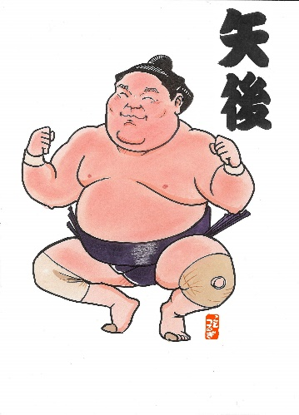
 |  |  |  | 良い料理です。

 |  |  | 裏面に芽室町出身の力士『矢後関』
 |  |  | の手形があります。矢後関も芽室の
 |  |  | 給食を食べて大きくなりました♪
 | ↑100gあたりの食物繊維量（g）

